ИНСТРУКЦИЯ!!!
1) Заполнить цену 1 м2 тех. обслуживания на листе "Ежемесячное обслуживани", внести значение ИТОГО за год меньше или равное НМЦ по всем объектам на ЭТП
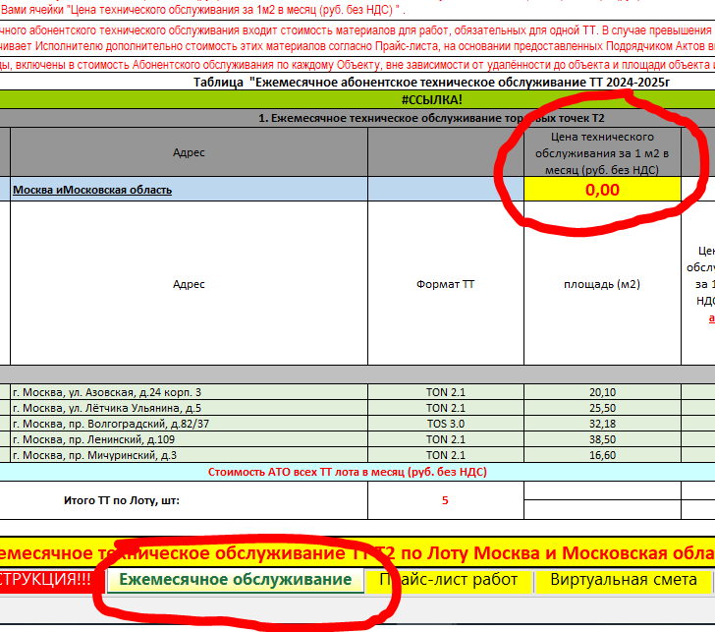

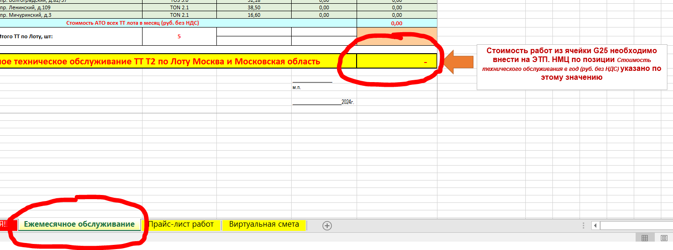

2) На листе "Прайс-лист работ" внести цены на работы в ЖЁЛТЫЕ поля
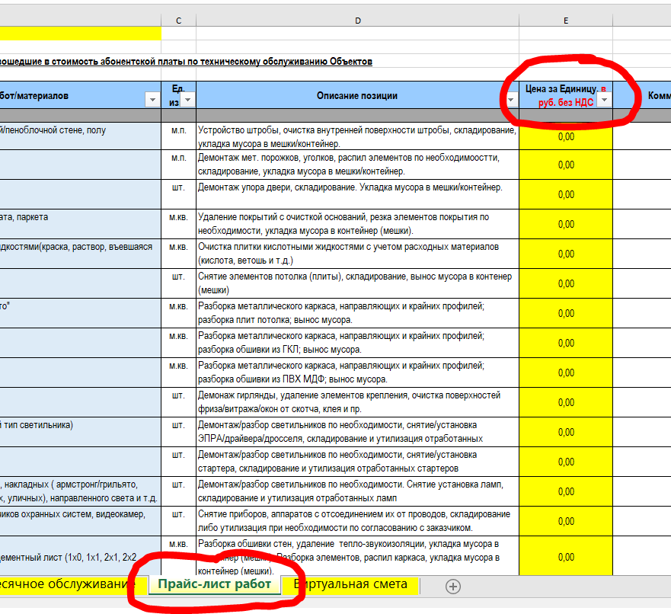

3) После заполнения данных на лист "Виртуальная смета" подтянуться ед. расценки (помечено галочкой) по работам и сформируется ИТОГО. Внести значение ИТОГО по виртуальной смете меньше или равное НМЦ на ЭТП
ВНИМАНИЕ!!! ЛИСТ "Виртуальная смета" НЕ КОРРЕКТИРУЕТСЯ. ЗАПОЛНЯЕТСЯ АВТОМАТИЧЕСКИ С УЧЕТОМ ЗАПОЛНЯЕМЫХ ДАННЫХ НА ЛИСТЕ "Прайс-лист работ"

Ежемесячное обслуживание
Наименование участника, ИНН
Контакты (ФИО, телефон, почта)
Сколько лет на рынке, в каких городах
Опыт работы по предмету (указать основных клиентов, указать готовность приложить договоры или контакты ответственных для подтверждения)
1) Необходимо заполнить жёлтую ячейку "Цена АТО за 1м2 в месяц (руб. без НДС)" в соответствии с типом ТТ: проставляя цену в данных графах Вы закладываете основу для расчета стоимости работ в месяц для конкретного объекта.
2) Ячейки "Цена технического обслуживания в месяц за 1 м2 в (руб) без НДС." и "Стоимость технического обслуживания в месяц за ТТ(Объект) в (руб) без НДС." заполнятся и просчитаются автоматически, на основании заполненной Вами ячейки "Цена технического обслуживания за 1м2 в месяц (руб. без НДС) " .
3) В стоимость ежемесячного абонентского технического обслуживания входит стоимость материалов для работ, обязательных для одной ТТ. В случае превышения материалов , закупленных на обслуживание одного объекта, Заказчик оплачивает Исполнителю дополнительно стоимость этих материалов согласно Прайс-листа, на основании предоставленных Подрядчиком Актов выполненных работ.
4) Транспортные расходы, включены в стоимость Абонентского обслуживания по каждому Объекту, вне зависимости от удалённости до объекта и площади объекта и дополнительно оплачиваться не будут.
Таблица "Ежемесячное абонентское техническое обслуживание ТТ 2024-2025г
#REF!
1. Ежемесячное техническое обслуживание торговых точек Т2
№ | Город | Адрес |  | Цена технического обслуживания за 1 м2 в месяц (руб. без НДС)
 | Лот 1 | Москва иМосковская область |  | 0.00
№ п/п | Город | Адрес | Формат ТТ | площадь (м2) | Цена технического обслуживания в месяц за 1 м 2 в (руб) без НДС. Расчитывается автоматически | Стоимость технического обслуживания в месяц за Салон (Объект) в (руб) без НДС. Расчитывается автоматически. Сюда входит стоимость используемых материалов.

1 | Москва | г. Москва, ул. Азовская, д.24 корп. 3 | TON 2.1 | 20.10 | 0.00 | 0.00
2 | Москва | г. Москва, ул. Лётчика Ульянина, д.5 | TON 2.1 | 25.50 | 0.00 | 0.00
3 | Москва | г. Москва, пр. Волгоградский, д.82/37 | TOS 3.0 | 32.18 | 0.00 | 0.00
4 | Москва | г. Москва, пр. Ленинский, д.109 | TON 2.1 | 38.50 | 0.00 | 0.00
5 | Москва | г. Москва, пр. Мичуринский, д.3 | TON 2.1 | 16.60 | 0.00 | 0.00
Стоимость АТО всех ТТ лота в месяц (руб. без НДС) |  |  |  |  |  | 0.00
Итого ТТ по Лоту, шт: |  |  | 5 |  |  | 0.00
Стоимость работ из ячейки G25 необходимо внести на ЭТП. НМЦ по позиции Стоимость технического обслуживания в год (руб. без НДС) указано по этому значению

 | ИТОГО Ежемесячное техническое обслуживание ТТ Т2 по Лоту Москва и Московская область |  |  |  |  | -

 |  |  |  |  | _________________
 |  |  |  |  | м.п.

 |  |  |  |  | _____________________2024г.

Виртуальная смета
 |  |  | Средний объем за год на 1 объект | Наименование участника | Наименование участника
№ по прайсу | Наименование работ/материалов | Ед. изм. | Объем работ/ материалов | Цена за единицу, в руб. без НДС | Сумма, в руб. без НДС
I. Работы
1. Демонтаж
 | Демонтаж шкафов комуникационых, ИТ шкафов, серверных шкафов | шт. | 0.0833 | - | -
 | Демонтаж деревянных дверных блоков (коробка + полотно + наличник) | шт. | 0.3833 | - | -
 | Демонтаж дверных блоков из ПВХ/алюминия (дверь, нащельник, петли, доводчик, фурнитура) | м.кв. | 0.3547 | - | -
 | Демонтаж автоматических выключателей, вводных автоматов, УЗО, диффавтоматов, расцепителей | шт. | 0.2500 | - | -
 | Демонтаж силового кабеля , компьютерного (телефонного)/коаксиального (не силового) | м.п. | 1.6667 | - | -
 | Демонтаж кронштейнов настенных/потолочных (с учетом демонтажа прибора установленного на нем) | шт. | 0.3667 | - | -
 | Демонтаж доводчика любой тип | шт. | 0.3000 | - | -
 | Демонтаж уголков, кабель-каналов, коробов напольных/настенных (ПВХ) | м.п. | 1.5250 | - | -
 | Демонтаж керамогранитной плитки со стен/пола (в т.ч. сапожок из керамогранита) | м.кв. | 1.2980 | - | -
 | Заделка швов герметиком | м.п. | 0.7550 | - | -
 | Демонтаж потолка "Армстронг" / "Грильято" | м.кв. | 1.0967 | - | -
 | Демонтаж рольставней механических/электрических (в сборе, включая все составляющие элементы и сопутствующие работы) | шт. | 0.1167 | - | -
 | Демонтаж встроенных, накладных светильников ( армстронг/грильято, металлогалогеновых, энергосберегающих), направленного света и т.д. | шт. | 2.0167 | - | -
 | Демонтаж сплит-системы настенной/фанкойла/кассетного кондиционера (с учетом трассы и кабельканала) | шт. | 0.1000 | - | -
 | Демонтаж стяжки полов | м.кв. | 0.1667 | - | -
 | Демонтаж потолочных плит "Армстронг" | шт. | 2.1500 | - | -
 | Демонтаж фурнитуры мебели и ТО включая механические замки | шт. | 0.7333 | - | -
 | Демонтаж лайтбокса | шт. | 0.5000 | - | -
 | Демонтаж металоконструкции крыльца (при полном демонтаже) | т. | 0.0050 | - | -
 | Демонтаж обшивки стен, потолка из ГКЛ/ПВХ/МДФ/ГСП/ГВЛ/ДВП/ДСП/Асбоцементный лист (1x0, 1x1, 2x1, 2x2 слоя) в т.ч. Каркас | м.кв. | 1.6000 | - | -
 | Демонтаж отдельных элементов СКУД (магнит,пластина, контролер, кнопка, блок управления, питания, считывателя) | шт. | 1.2333 | - | -
 | Демонтаж СКУД (с отключением от эл. щита) | шт. | 0.1167 | - | -
 | Демонтаж наружных: светового короба / рекламной вывески с разборкой | шт. | 0.0333 | - | -
 | Демонтаж раковины с сифоном, гофрой и гибкой подводкой | шт. | 0.0833 | - | -
 | Демонтаж полотна рольставней | м.кв. | 0.2750 | - | -
 | Демонтаж прибора, установленного на кронштейны настенные/потолочные | шт. | 0.3333 | - | -
 | Демонтаж сейфа | шт. | 0.1333 | - | -
 | Демонтаж смесителя/ запорной арматуры | шт. | 0.1333 | - | -
Итого по разделу демонтаж |  |  |  |  | -
2. Полы
 | Укладка керамогранитной плитки (любой размер) | м.кв. | 0.2080 | - | -
 | Ремонт стяжки местами | м.кв. | 1.0083 | - | -
 | Монтаж плинтуса ( пвх, дерево., профиля стеклянной перекгородки) | м.п. | 0.6933 | - | -
 | Изготовление и монтаж плинтуса из керамогранитной плитки h-100мм | м.п. | 0.4800 | - | -
 | Монтаж декоративного уголка (ПВХ, МДФ, оцинк, трим уголок) | м.п. | 1.3800 | - | -
Итого по разделу полы |  |  |  |  | -
3. Стены
 | Окраска стен (за два раза) (Площадь столбов, боковых сторон пилястр, откосов включается в объем работ), включает в себя расходники (кисти, валики,ванночки) | м.кв. | 4.4611 | - | -
 | Грунтовка поверхности (Площадь столбов, боковых сторон пилястр, откосов включается в объем работ) | м.кв. | 1.9813 | - | -
 | Монтаж на стены ЛДСП, пластика в т.ч. материалы(покрытие, крепеж, заглушки и т.п.), под ключ | м.кв. | 0.2000 | - | -
 | Обшивка откосов ПВХ, ГКЛ ( в т.ч. каркас) | м.кв. | 0.1693 | - | -
 | Окраска подоконника | м.кв. | 0.7400 | - | -
 | Устройство обшивки стен ГКЛ, ПВХ в 1 слой без устройства каркаса | м.кв. | 0.3150 | - | -
 | Устройство теплоизоляции минераловатным утеплителем любой поверхности (стены, потолок и т.д) | м.кв. | 0.9000 | - | -
Итого по разделу стены |  |  |  |  | -
4. Потолок
 | Монтаж каркаса потолка типа Армстронг, Грильятто | м.кв. | 0.3633 | - | -
 | Монтаж решетки вентиляционной | шт. | 0.1833 | - | -
 | Устройство подвесного потолка Амстронг, Грильятто (в том числе каркас) | м.кв. | 0.7833 | - | -
 | Монтаж потолочных плит "Армстронг" (600*600, 600*1200) | шт. | 2.8000 | - | -
 | Усиление существующего потолка подвесами в т.ч. материалы, крепеж и т.п., под ключ | м.кв. | 0.3500 | - | -
...
 |  | Ед. изм. | Объем работ/ материалов | Цена за единицу, в руб. без НДС | Сумма, в руб. без НДС
 |  | шт. | 0.0667 | - | -
 |  | шт. | 0.0833 | - | -
 |  | м.п. | 0.4750 | - | -
 |  | шт. | 0.1500 | - | -
 |  | шт. | 0.0617 | - | -
 |  | шт. | 0.0500 | - | -
 |  | шт. | 0.1083 | - | -
 |  | шт. | 0.1167 | - | -
 |  | чел/час | 0.0500 | - | -
 |  | шт. | 0.1167 | - | -
Стоимость работ из ячейки F354 необходимо внести на ЭТП. НМЦ по позиции Стоимость виртуальной сметы с учетом годового объма (руб. без НДС) указано по этому значению
 |  |  |  |  | -
 |  |  |  |  | -
 |  |  |  |  | -

